grafici
Grafikon 1. Struktura broja zaposlenih u ukupno posmatranim djelatnostima, 2020 | Grafikon 2. Struktura dodane vrijednosti po troškovima proizvodnih faktora/čimbenika u ukupno posmatranim djelatnostima, 2020
Chart 1. Structure of number of persons employed in total of observation activities, 2020 | Chart 2. Structure of value added at factor cost in total of observation activities, 2020

Grafikon 1. Struktura broja zaposlenih u ukupno posmatranim djelatnostima Chart 1. Structure of number of persons employed in total of observation activities
 | Broj zaposlenih osoba Number of persons employed
Industrijske djelatnosti (B, C, D i E) Industrial activities (B, C, D and E) | 39.9
Građevinarstvo (F) Construction (F) | 6.7
Trgovina na veliko i malo; popravak motornih vozila i motocikla (G) Wholesale and retail trade; repair of motor vehicles and motorcycles (G) | 27.1
Usluge Services | 26.2
Grafikon 2. Struktura dodane vrijednosti po faktorskim troškovima u ukupno posmatranim djelatnostima Chart 2. Structure of value added at factor cost in total of observation activities
 | Dodana vrijednost po faktorskim troškovima Value added at factor cost
Industrijske djelatnosti (B, C, D i E) Industrial activities (B, C, D and E) | 39.5
Građevinarstvo (F) Construction (F) | 6.6
Trgovina na veliko i malo; popravak motornih vozila i motocikla (G) Wholesale and retail trade; repair of motor vehicles and motorcycles (G) | 27.6
Usluge (H, I i L) Services (H, I and L) | 26.3

Grafikon 3. Struktura broja zaposlenih prema veličini preduzeća/poduzeća, 2020 | Grafikon 4. Struktura dodane vrijednosti prema veličini preduzeća/poduzeća, 2020
Chart 3. Structure of number of persons employed by size of enterprise, 2020 | Chart 4. Structure of value added at factor cost by size of enterprise, 2020

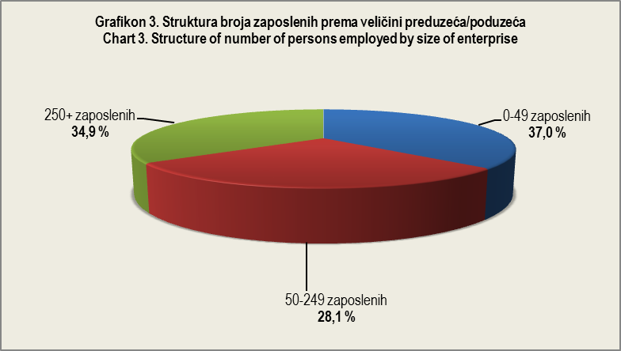
Grafikon 4. Struktura dodane vrijednosti prema veličini predizeća/poduzeća Chart 4. Structure of value added at factor cost by size of enterprise
 | Broj zaposlenih osoba Number of persons employed
0-49 zaposlenih | 33.495629191
50-249 zaposlenih | 27.614368752
250+ zaposlenih | 38.890002057

